Sheet1
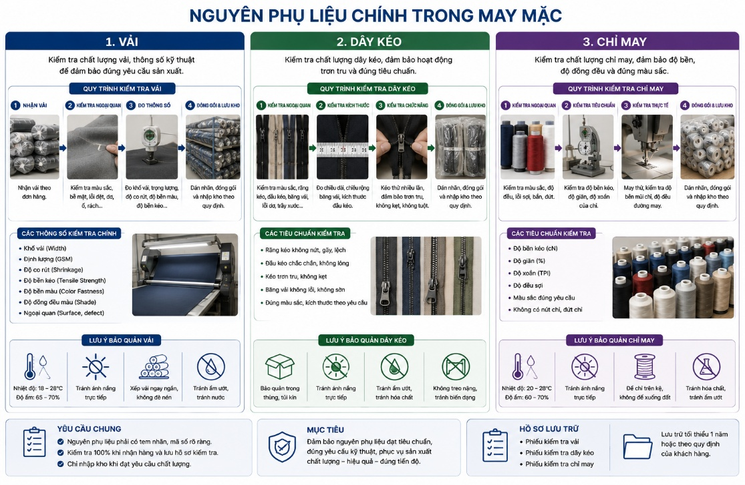
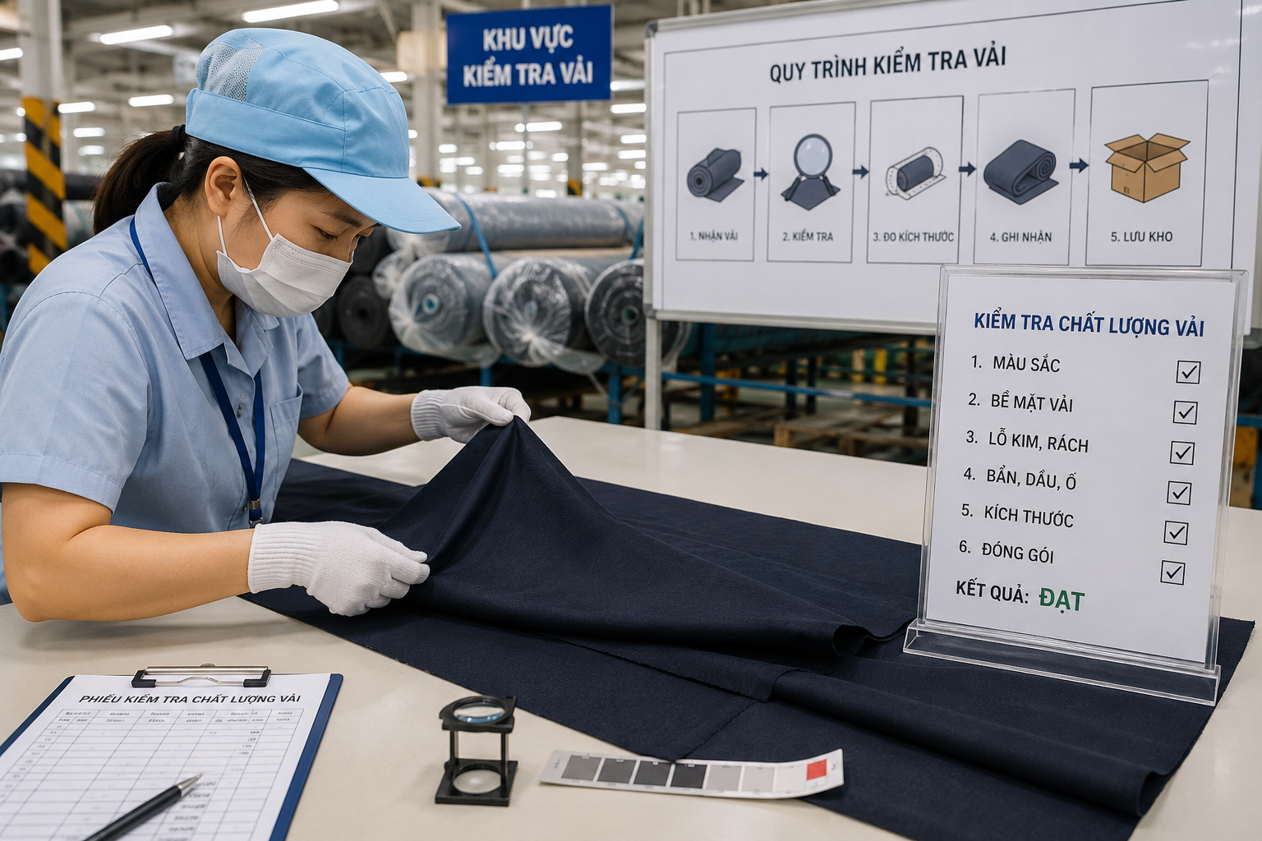
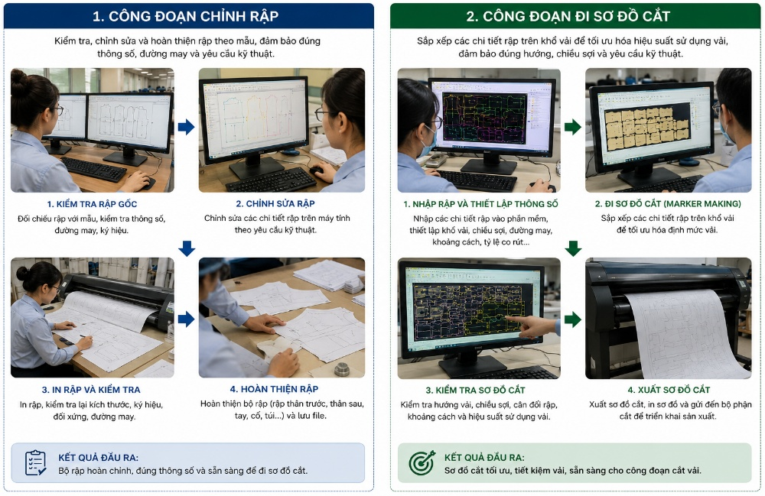
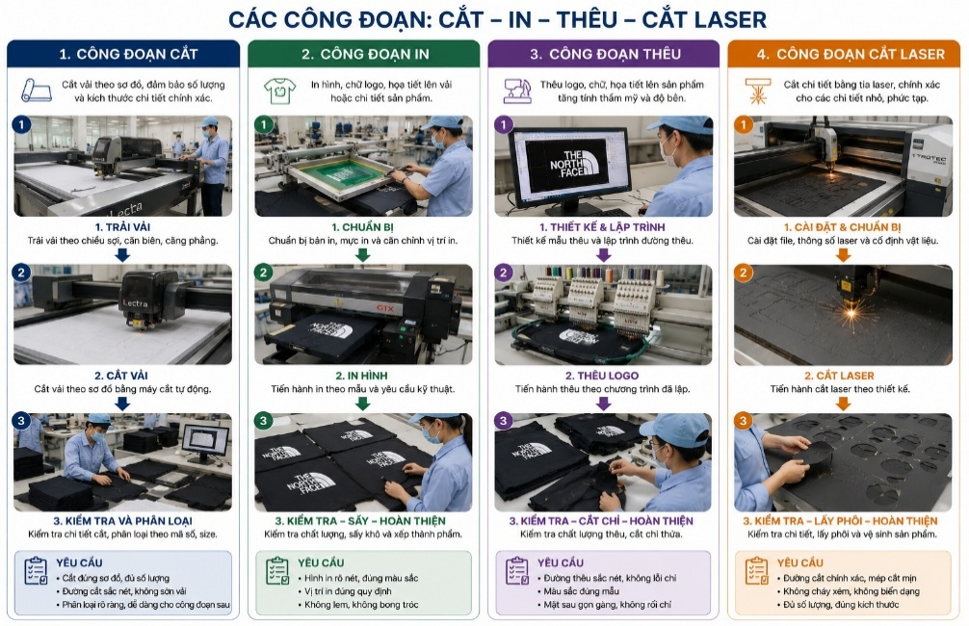
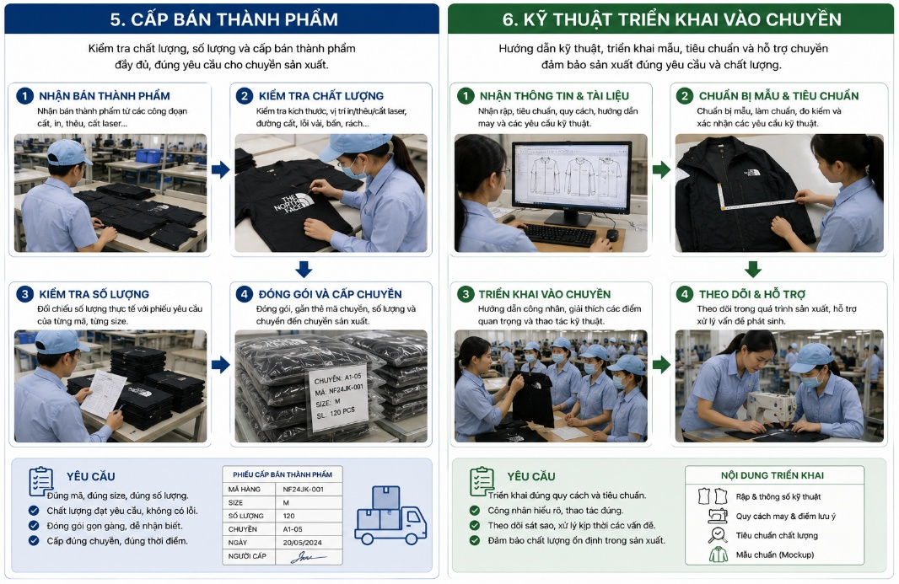
Phòng ban | Bộ phận |  | Bước công việc | Số ngày | (1) Vải, Phụ liệu | (2) Test Vải | ③ Điều chỉnh rập, đi sơ đồ | ④ Cắt | ⑤ Chuyền
Kế hoạch | Kho | Vải | Khui thùng | 1
QC | QC Kho | Vải | Kiểm chất lượng | 1
Cắt | Cắt | Vải | Xả vải | 1
Kỹ thuật | Kỹ thuật chuẩn bị | Vải | Test vải | 1
Kỹ thuật | Kỹ thuật chuẩn bị | Rập | Kiểm rập ( Điều chỉnh rập theo độ co rút , thêm dấu bấm.) | 1
Kỹ thuật | Kỹ thuật chuẩn bị | Rập | In ra và làm rập tay ( rập cứng) | 2
Kỹ thuật | Kỹ thuật chuẩn bị | Rập | Đi sơ đồ | 0.5
Kỹ thuật | Kỹ thuật chuẩn bị |  | Rập cải tiến | 3
Cắt | Cắt | Vải | Cắt, kiểm bán thành phẩm, thay thân, đánh số | 2
Cắt | Cắt | Bán thành phẩm | In | 3
Cắt | Cắt | Bán thành phẩm | Thêu | 1
Chuyền | Chuyền | Bán thành phẩm | Triển khai | 5~8
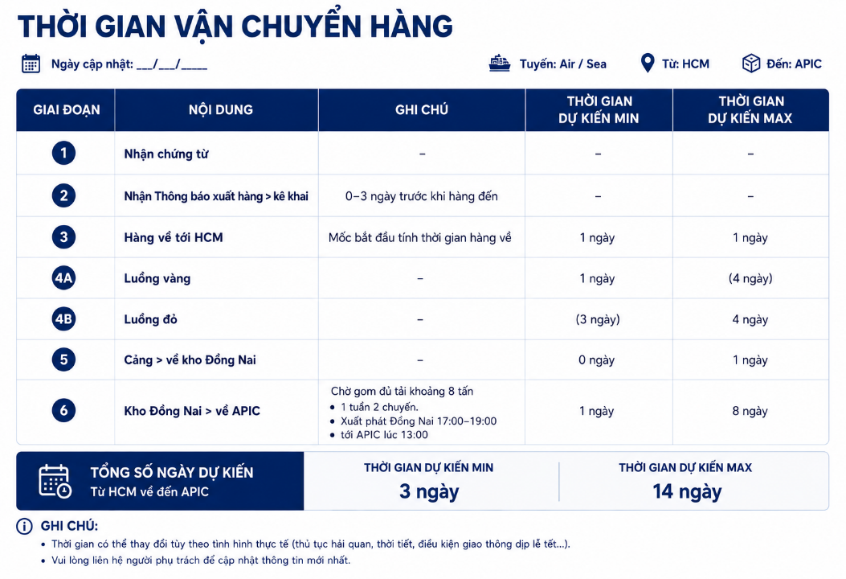

 |  |  |  |  | Trước ngày cắt 5 ngày | Trước ngày cắt 4 ngày | Trước ngày cắt 3 ngày | Trước ngày cấp chuyền 2 ngày | Trước ngày ra chuyền 5 ngày ( mã hàng dưới 10,000 giây)
 |  |  |  |  |  |  |  | Trước ngày cấp chuyền 4~6 ngày ( có in, thêu) | Trước ngày ra chuyền 7 ngày ( mã hàng dưới 10,000 giây ~ 12,0000 giây)
 |  |  |  |  |  |  | 1 người kiểm rập |  | Trước ngày ra chuyền 8 ngày ( mã hàng dưới 12,000 giây ~ 15,0000 giây)
 |  |  |  |  |  |  | 1 người in rập, làm rập tay
 |  |  |  |  |  |  | 1 người đi sơ đồ
Khui thùng, Kiểm chất lượng, Xả vải
Test Vải
Kiểm rập
In ra và làm rập tay ( rập cứng)
Cắt ( in thêu, laser, gia công khác)
Triển khai, đổ chuyền

Đi sơ đồ

Rập cải tiến

5 Ngày
6 Ngày
8 Ngày

10 Ngày
19 ngày

29 ngày

